E-Rモデル エンティティ一覧
E-R図
システム名 |  | クラス日誌登録システム |  | 作成者 | 原田遼汰
工程名 |  | システム設計 |  | 作成日付 | 2019-10-21
ドキュメント名 |  | クラス日誌登録システム データベース設計書 |  | バージョン | v2.0
E-R図ID |  | ER001 |  | 更新者 | 原田遼汰
概要 |  | クラス日誌登録システムにおけるデータモデルを示す |  | 更新日付 | 2020-01-05

エンティティ一覧
No. | 論理エンティティ名 | 物理エンティティ名 | エンティティ種別 | 定義
1 | 学科 | course | マスター | 学科情報を定義
2 | クラス | class | マスター | クラス情報を定義
3 | 担任 | teacher | マスター | 担任情報を定義
4 | 学生 | student | マスター | 学生情報を定義
5 | 日誌 | diary | イベント | クラス日誌を記録
6 | 日誌当番 | diary_duty | イベント | クラス日誌当番を定義

E-Rモデル図

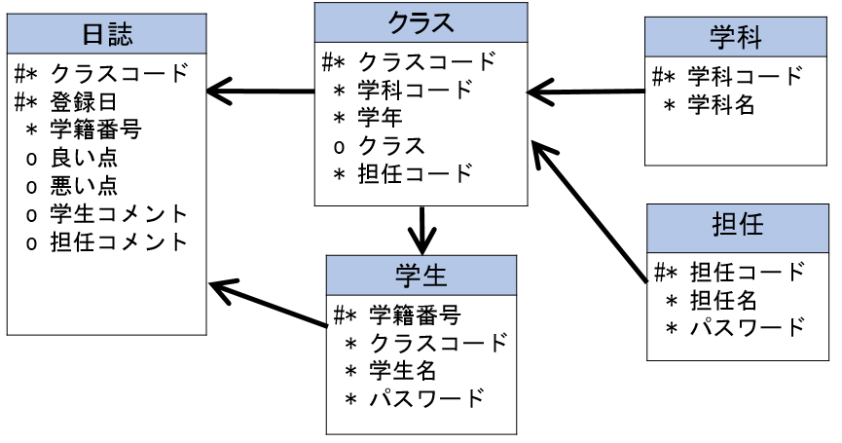

 |  | 日誌当番
 |  | #* クラスこコード
 |  | #* 登録日
 |  | * 学籍番号

